第1次
工程款支付证书
工程名称 |  | 桐君街道C166里包村口至罗桥提升改造工程S01标段 |  |  |  |  | 建设单位 |  | 桐庐县桐君街道阆苑村股份经济合作社 |  |  |  | ERP编号 |  | 11668 | 档案编号
合同金额 |  | 3,039,728.00 |  |  | 中标时间 | 2019-08-12 | 已提供工程资料 |  |  |  |  |  | 保存地址 |  | 合肥 | 责任单位 |  | 第六大区浙江省
决算金额 |  | 2,870,602.00 |  |  | 决算时间 |  | 项目部印章 |  |  |  |  |  | 施工人 |  | 周恒泉 | 区域责任人 | 何昌宝 | 省办负责人 | 周恒泉
序号 | 经营填写 |  |  |  |  | 工程填写 | 经营填写 |  |  | 财务填写 | 经营、工程、质安填写 |  | 区域负责人 |  | 申请部门填写财务核对 |  |  | 本次支付 金额 | 剩余款项
 | 到款情况 |  |  |  |  |  | 暂列金 |  |  | 代缴税金 | 其他扣款 |  | 预留款 |  | 成本票
 | 日期 | 工程款金额 | 周转金金额 | 到款银行 | 到款账户 | 完成进度 | 比例 | 金额 | 备注 | 金额 | 金额 | 备注 | 金额 | 备注 | 供货单位 | 合同额 | 成本票额
1 | 2019-09-05 |  | 19,609.00 | 徽商银行太湖路支行 | 1020 5010 2100 0416 507
 | 2019-09-05 |  |  | 工行众安支行 | 1202 0217 2990 0009 509 |  |  |  |  |  |  |  |  |  | 中国人寿保险股份有限公司杭州市分公司 |  |  | 3,040.00
 | 2019-09-05 |  |  | 工行风起支行 | 1202 0225 1990 0042 930 |  |  |  |  |  |  |  |  |  | 中国人寿财产保险股份有限公司杭州市中心支公司 |  |  | 16,569.00
2 | 2020-01-17 | 300,000.00 |  | 中行 | 175 202 745 165 |  | 5.0% | 151,986.40 |  | 38067 | 8,000.00 | 建造师暂用费1500/月（2019.8.12-2020.1.12），19年11月11日外经证办理500元 |  |  | 桐庐县桐君街道梦姣挖机租赁服务部-砂石 开户行：桐庐农商银行桐君支行 账号：201 000 212 195 704 | 363,490.00 | 363,490.00 | 363,490.00
 | 2020-01-20 | 1,000,000.00 |  | 中行 | 175 202 745 165 |  |  |  |  |  |  |  |  |  | 桐庐坤锦贸易有限公司-水泥 开户行：桐庐农商银行富春江支行 账号：201 000 184 009 528 | 70,000.00 | 70,000.00 | 70,000.00
 | 2020-01-20 | 1,000,000.00 |  | 中行 | 175 202 745 165 |  |  |  |  |  | 600.00 | 手续费 |  |  | 杭州德诚贸易有限公司-水泥 开户行：桐庐农商行桐君支行 账号：201 000 179 491 074 | 200,250.00 | 200,250.00 | 200,250.00
 |  |  |  |  |  |  |  |  |  |  |  |  |  |  | 浙江自贸区杭舟石化有限公司-柴油 开户行：中国银行股份有限公司 账号：394 874 309 802 | 50,028.00 | 50,028.00 | 50,028.00
 |  |  |  |  |  |  |  |  |  |  |  |  |  |  | 桐庐震和拓市政工程有限公司-水稳 开户行：桐庐农商行城南支行 账号：201 000 206 431 980 | 529,209.00 | 520,000.00 | 520,000.00
 |  |  |  |  |  |  |  |  |  |  |  |  |  |  | 杭州恒瑞交通工程有限公司-沥青 开户行：桐庐农商行城南支行 账号：201 000 178 542 208 | 650,000.00 | 500,000.00 | 500,000.00
 |  |  |  |  |  |  |  |  |  |  |  |  |  |  | 杭州多木建筑劳务分包有限公司-劳务 开户行：杭州联合银行古荡支行 账号：201 000 114 176 430 | 524,440.00 | 524,440.00 | 397,578.60

合计 |  | 2,300,000.00 | 19,609.00 | - | - | - | - | 151986.4 | - | 38067 | 8600 | - | 0 | - | - | 2387417.00 | 2228208.00 | 2,120,955.60 | 0.00
本次结算、支付明细 |  | 应支付金额 |  |  | 2101346.60 |  | 本次支付金额 |  |  |  |  | 小写 | 2,101,346.60
 |  | 已支付金额 |  |  | 0.00 |  |  |  |  |  |  | 大写 | 壹万玖仟陆佰零玖元整
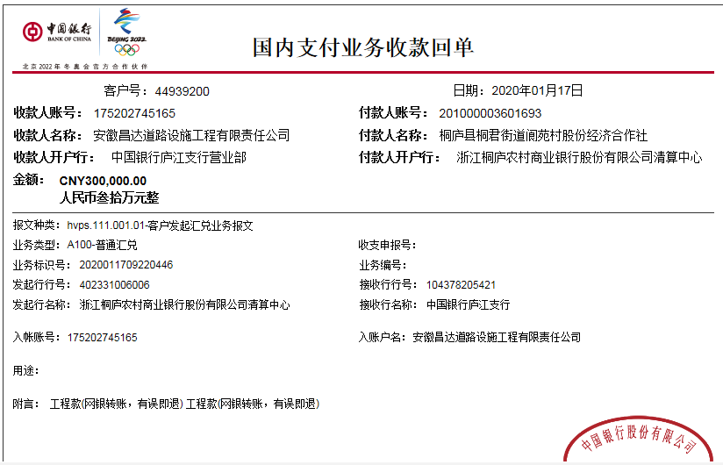

2
工程款支付证书
工程名称 |  | 桐君街道C166里包村口至罗桥提升改造工程S01标段 |  |  |  |  | 建设单位 |  | 桐庐县桐君街道阆苑村股份经济合作社 |  |  |  | ERP编号 |  | 11668 | 档案编号
合同金额 |  | 3,039,728.00 |  |  | 中标时间 | 2019-08-12 | 已提供工程资料 |  | 中标通知书、施工合同、交工、审计、终结结算、不领章承诺书 |  |  |  | 保存地址 |  | 合肥 | 责任单位 |  | 第六大区浙江省
决算金额 |  | 2,870,602.00 |  |  | 决算时间 |  | 项目部印章 |  |  |  |  |  | 施工人 |  | 周恒泉 | 区域责任人 | 何昌宝 | 省办负责人 | 周恒泉
序号 | 经营填写 |  |  |  |  | 工程填写 | 经营填写 |  |  | 财务填写 | 经营、工程、质安填写 |  | 区域负责人 |  | 申请部门填写财务核对 |  |  | 本次支付 金额 | 剩余款项
 | 到款情况 |  |  |  |  |  | 暂列金 |  |  | 代缴税金 | 其他扣款 |  | 预留款 |  | 成本票
 | 日期 | 工程款金额 | 周转金金额 | 到款银行 | 到款账户 | 完成进度 | 比例 | 金额 | 备注 | 金额 | 金额 | 备注 | 金额 | 备注 | 供货单位 | 合同额 | 成本票额
1 | 2019-09-05 |  | 19,609.00 | 徽商银行太湖路支行 | 1020 5010 2100 0416 507
 | 2019-09-05 |  |  | 工行众安支行 | 1202 0217 2990 0009 509 |  |  |  |  |  |  |  |  |  | 中国人寿保险股份有限公司杭州市分公司 |  |  | 3,040.00
 | 2019-09-05 |  |  | 工行风起支行 | 1202 0225 1990 0042 930 |  |  |  |  |  |  |  |  |  | 中国人寿财产保险股份有限公司杭州市中心支公司 |  |  | 16,569.00
2 | 2020-01-17 | 300,000.00 |  | 中行 | 175 202 745 165 |  | 5.0% | 151,986.40 |  | 38067 | 8,000.00 | 建造师暂用费1500/月（2019.8.12-2020.1.12），19年11月11日外经证办理500元 |  |  | 桐庐县桐君街道梦姣挖机租赁服务部-砂石 开户行：桐庐农商银行桐君支行 账号：201 000 212 195 704 | 363,490.00 | 363,490.00 | 363,490.00
 | 2020-01-20 | 1,000,000.00 |  | 中行 | 175 202 745 165 |  |  |  |  |  |  |  |  |  | 桐庐坤锦贸易有限公司-水泥 开户行：桐庐农商银行富春江支行 账号：201 000 184 009 528 | 70,000.00 | 70,000.00 | 70,000.00
 | 2020-01-20 | 1,000,000.00 |  | 中行 | 175 202 745 165 |  |  |  |  |  | 600.00 | 手续费 |  |  | 杭州德诚贸易有限公司-水泥 开户行：桐庐农商行桐君支行 账号：201 000 179 491 074 | 200,250.00 | 200,250.00 | 200,250.00
 |  |  |  |  |  |  |  |  |  |  |  |  |  |  | 浙江自贸区杭舟石化有限公司-柴油 开户行：中国银行股份有限公司 账号：394 874 309 802 | 50,028.00 | 50,028.00 | 50,028.00
 |  |  |  |  |  |  |  |  |  |  |  |  |  |  | 桐庐震和拓市政工程有限公司-水稳 开户行：桐庐农商行城南支行 账号：201 000 206 431 980 | 529,209.00 | 520,000.00 | 520,000.00
 |  |  |  |  |  |  |  |  |  |  |  |  |  |  | 杭州恒瑞交通工程有限公司-沥青 开户行：桐庐农商行城南支行 账号：201 000 178 542 208 | 650,000.00 | 500,000.00 | 500,000.00
 |  |  |  |  |  |  |  |  |  |  |  |  |  |  | 杭州多木建筑劳务分包有限公司-劳务 开户行：杭州联合银行古荡支行 账号：201 000 114 176 430 | 524,440.00 | 524,440.00 | 397,578.60
3 | 2023-01-17 | 570,602.00 |  | 中行蜀山支行 | 1752 5719 0682 |  |  | 0.00 |  | 9129.63 | 350.00 | 转账费 |  |  | 杭州多木建筑劳务分包有限公司-劳务 开户行：杭州联合银行古荡支行 账号：201 000 114 176 430 | 524,440.00 | 524,440.00 | 126,861.40
 |  |  |  |  |  |  |  |  |  | 4632.5 | 500.00 | 外经证 |  |  | 桐庐县桐君街道胡江挖机租赁服务部-机械 开户行： 账号： | 217,260.00 |  | 217,260.00
 |  |  |  |  |  |  |  |  |  | 30883.56 |  |  |  |  | 桐庐震和拓市政工程有限公司-水稳 开户行：桐庐农商行城南支行 账号：201 000 206 431 980 | 529,209.00 |  | 103,975.13
 |  |  |  |  |  |  |  |  |  | 314.09 |  |  |  |  | 周恒泉-退税金 开户行： 账号： |  |  | 73,989.67
 |  |  |  |  |  |  |  |  |  | 2706.02 | 补扣企税

合计 |  | 2,870,602.00 | 19,609.00 | - | - | - | - | 151986.4 | - | 85732.8 | 9450 | - | 0 | - | - | 3658326.00 | 2752648.00 | 2,643,041.80 | 0.00
本次结算、支付明细 |  | 应支付金额 |  |  | 522086.20 |  | 本次支付金额 |  |  |  |  | 小写 | 522,086.20
 |  | 已支付金额 |  |  | 0.00 |  |  |  |  |  |  | 大写 | 壹万玖仟陆佰零玖元整
